상품제안서
에코라이프 시원한 여름 스포츠 쿨토시 자외선차단 | 상품코드: F27190

 |  |  |  |  |  |  | 02-412-0044 | www.easy1.co.kr
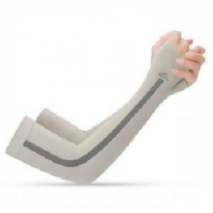

【상세/제작정보】 | 기본수량 미만 인쇄시 비용 추가.

【인쇄/포장옵션】 | 실크 / OPP(비닐)

【공급단가】 | 수량 | 240~ | 480~ | 1,200~ | 3,000~ | 5,000~
*VAT별도 | 단가 | 2,520원 | 2,470원 | 2,410원 | 2,370원 | 2,310원

【상품 URL】 | https://dev.easy1.co.kr:443/src/goods_detail.php?gdno=27190

